FAQ
ČASTO KLADENÉ OTÁZKY
Jak připravit zásobní roztok oligonukleotidu?
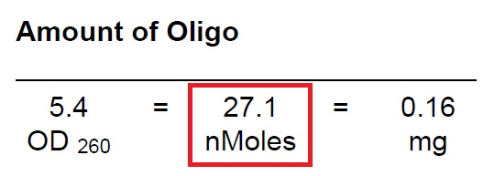

1/ Objem vody / TE pufru potřebného na rozpuštení primeru lze zjistit z počtu nanomolů na IDT specsheetu (nebo štítku na mikrozkumavce) - viz červený rámeček.
2/ Počet nanomolů vynásobte 10 krát, v uvedeném příkladu tedy 27,1 x 10 (= 271).
3/ Výsledná hodnota je počet mikrolitrů vody / TE pufru na rozpuštění primeru (tedy 271 µL).
4/ Vniklý roztok má 100 mikromolární koncentraci (100 µM).

Případně můžete využít kalkulátor ředění na stránkách IDT:
http://eu.idtdna.com/Calc/Resuspension

Jak budou jednotlivé mikrozkumavky označeny?

Každá mikrozkumavka bude označena štítkem s uvedením evidenčního IDT čísla oligonukleotidu, zvolenou škálou, názvem sekvence, počáteční částí sekvence, množstvím oliga a jménem pracovníka. Ke každému oligonukleotidu zároveň přijde (papírově nebo elektronicky) certifikát se specifikací, na kterém budou podrobné informace k oligonukleotidu a další 2 štítky schodné s těmi na mikrozkumavce.

Jaké množství oligonukleotidu bude dodáno?

U každého oligonukleotidu garantuje IDT minimální množství, které může být dodáno. Dosáhne nebo nebo přesáhne-li oligonukletotid tuto garanci, je odesílán k zákazníkovi. Jelikož výsledné množství oligonukleotidu nemusí 100% odpovídat množství zvolené škály (tzn. např. konečné množství u 25 nmol škály nemusí být právě 25 nmol), je doporučeno v případě pochybností o množství oligonukleotidu (zejména pak v případě HPLC nebo PAGE purifikace) použít nástroj SCiTools na analýzu na stránkách IDT nebo si vyžádat zjištění množství oliga (viz obrázek výše) emailem na primers@krd.cz.
https://eu.idtdna.com/pages/scitools

Jak objednávat
JAK OBJEDNÁVAT?
FORMULÁŘ (zašlete na primers@krd.cz)

Název sekvence | Sekvence 5' - 3' | Jméno pracovníka | Škála | Purifikace | 5' modifikace | 3' modifikace | VZOR VYPLNĚNÍ FORMULÁŘE
Oligo 01 | ACTGACTGACTGACTGACTGACTGACTG | Jan Novák | 25nm | DSL
Oligo 02 | ACTGACTGACTGACTGACTGACTGACTG | Jan Novák | 100nm | HPLC | /56-FAM/ | /ZEN/36-TAMSp/
Oligo 03 | ACTGACTGACTGACTGACTGACTGACTGACTGACTGACTGACTGACTG | Jan Novák | gBlock

Název sekvence | Libovolné označení sekvence |  |  |  |  |  | Báze
 | - název sekvence musí být jedinečný, stejný název se v jedné objednávce nemůže opakovat |  |  |  |  |  | DNA báze: A, C, G, T (I, U)
 |  |  |  |  |  |  | RNA báze: rA, rC, rG, rU
Sekvence 5' - 3' | Sekvenci zadávejte bez mezer ve tvaru od 5' konce ke 3' konci |  |  |  |  |  | LNA báze: +A, +C, +G, +U
 | - báze není nutné přepočítávat, text buněk zalamovat, buňky rozšiřovat, upravovat či jinak doplňovat |  |  |  |  |  | Fosforothioátová vazba DNA: A*, C*, G* T*
 | - prosíme, vyvarujte se používání funkčních a speciálních znaků v sekvenci |  |  |  |  |  | Fosforothioátová vazba RNA: rA*, rC*, rG* rU*
 |  |  |  |  |  |  | 2'O-methyl RNA: mA, mC, mG, mU
Jméno pracovníka | Libovolné označení oligonukleotidu |  |  |  |  |  | Fosforothyoátová 2'O-methyl RNA: mA*, mC*, mG*, mU*
 | - doporučuje se uvádět jméno konkrétního pracovníka; může být více jmen v jedné objednávce
 |  |  |  |  |  |  | Alternativní báze
Škála (DNA) | 25 nmol - 15-60 bp, 100 nmol - 10-90 bp, 250 nmol, 1 µmol, 5 µmol, 10 µmol - 5-100 bp |  |  |  |  |  | R = A, G
Škála (RNA) | 100 nmol - 10-90 bp, 250 nmol, 1 µmol, 5 µmol, 10 µmol - 5-50 bp |  |  |  |  |  | Y = C, T
Škála (Ultramery) | 4 nmol - 45-200 bp, 20 nmol ultramer - 45-200 bp, PAGE purifikovaný ultramer - 60-200 bp |  |  |  |  |  | M = A, C
 |  |  |  |  |  |  | K = G, T
Purifikace: | DSL (odsolení), HPLC, PAGE, Dual HPLC, Dual PAGE + HPLC, IE HPLC, RNase-free HPLC |  |  |  |  |  | S = G, C
 | - každé oligo je standardně odsolené (DSL), HPLC a PAGE nelze zvolit u 25 nmol škály, Dual PAGE + HPLC nelze zvolit u 25 nmol a 100 nmol škály |  |  |  |  |  | W = A, T
 | - u prób není potřeba volit purifikaci, potřebná purifikace je standardně součástí próby |  |  |  |  |  | H = A, C, T
 |  |  |  |  |  |  | B = G, T, C
Modifikace: | Do objednávkového formuláře zadávejte kódy modifikací, interní modifikace pak vkládajte přímo do sekvence |  |  |  |  |  | V = G, C, A
 | - požadavek na ZEN zhášeč uvádějte spolu s 3' modifikací do sloupku 3' modifikace |  |  |  |  |  | D = G, A, T
 | - IDT označuje oligo s modifikací jen na 5' nebo jen na 3' konci jako "modifikované", s modifikacemi na obou koncích jako "próbu" (sondu) |  |  |  |  |  | N = A, C, G, T

V případě nevyplnění políček "Jméno pracovníka", "Škála" a "Purifikace" bude automaticky doplněno jméno uvedené v dodací adrese, nejnižší možná škála odpovídající sekvenci a DSL purifikace.
Políčka "Modifikace" není potřeba proškrtávat v případě nezájmu o modifikaci.
Seznam modifikací a jejich objednávkové kódy naleznete na listě "Modifikace", PrimeTime próby naleznete na listě "PrimeTime próby".

IDT PORTÁL (www.idtdna.com)

Produkty IDT je možné objednávat také on-line na stránkách www.idtdna.com. Zde si můžete vytvořit vlastní registraci a objednávat bez nutnosti vyplňování formuláře.
- portál zobrazuje ceny v Kč, českou DPH, může být vyplňován v českém formátu, avšak je veden pouze v anglickém jazyce

Registrace | Klikněte na Sign in, po té na Set up a new account a vyplňte příslušná políčka
 | - vyplnění může být v českém jazyce bez mezinárodních předvoleb apod.
 | - políčka PI first name a PI last name vyžadují jméno pro fakturační údaje

Přihlášení | Klikněte na Sign in a vyplňte své přihlašovací jméno a heslo
 | - pokud IDT hlásí problémy, změňte zemi na ČR kliknutní na symbol vlajky pod Sign in

OBJEDNÁVÁNÍ | Klikněte na tlačítko Order v liště hlavního menu

 | - tlačítko Home - základní informace ohledně IDT
 | - tlačítko Products - přehled a podrobné informace k produktům IDT, katalog IDT
 | - tlačítko Order - přístup k objednávkám, historie objednávek, wishlist, nastavení účtu apod.; OligoCard není pro ČR funkční
 | - tlačítko Support - kontakt, často kladené otázky, IDT publikace a videa
 | - tlačítko Services - analýza, štítky atd.
 | - tlačítko SciTools - nástroje pro navrhování a kontrolu oligonukleotidů, genů atd.
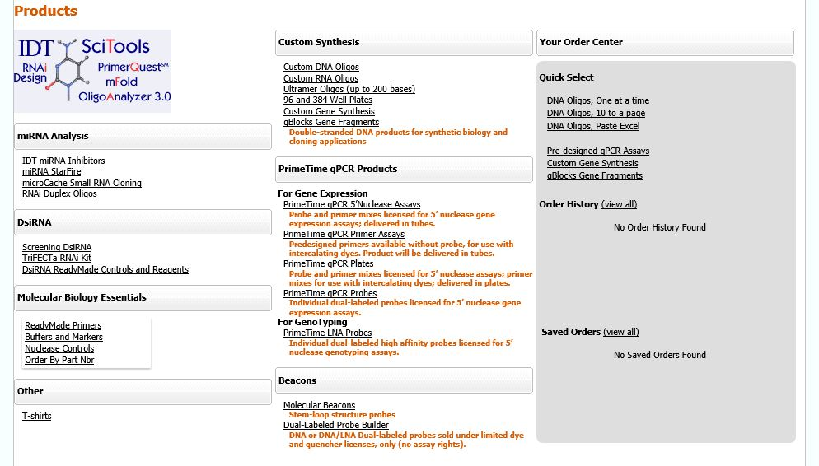
 |  |  |  |  |  | Custom synthesis |  | Your order center
 |  |  |  |  |  | - objednávání DNA oligonukleotidů |  | - rychlý přístup ke konkrétnímu objednávání
 |  |  |  |  |  | - objednávání RNA oligonukleotidů |  | - historie objednávek
 |  |  |  |  |  | - objednávání ultramerů |  | - uložené objednávky
 |  |  |  |  |  | - objednávání v destičkách
 |  |  |  |  |  | - objednávání genů
 |  |  |  |  |  | - objednávání gBlocků

 |  |  |  |  |  | PrimeTime qPCR products
 |  |  |  |  |  | - objednávání qPCR 5' nuclease assays
 |  |  |  |  |  | - objednávání qPCR primer esejí
 |  |  |  |  |  | - objednávání qPCT plates
 |  |  |  |  |  | - objednávání PrimeTime prób
 |  |  |  |  |  | - objednávání PrimeTime LNA prób

 |  |  |  |  |  | Beacons
 |  |  |  |  |  | miRNA analysis
 |  |  |  |  |  | DsiRNA
 |  |  |  |  |  | Molecular biology essentials
 |  |  |  |  |  | - objednávání dalších IDT produktů

 |  |  |  |  |  | Po rozkliknutí zvolené položky se otevřou další volby objednávání
 |  |  |  |  |  | (vkládání po kuse, vkládání po více kusech, nahrádní z Excelu apod.)

Nákupní košík | Klikněte na tlačítko a symbol View Cart
 | - pokud jsou v košíku položky, uvidíte jejich přehled; objednávku lze nadále doplňovat či upravovat
 | - zde také lze zvolit, zda-li má být zásilka dodána podle dostupnosti produktů nebo celá zasilka najednou
 | - poličko Promo Code není pro ČR funkční

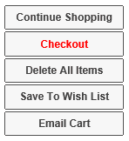
CHECKOUT | Z nákupního košíku se objednávka odesílá tlačítkem Checkout vpravo dole pod celkovou cenou objednávky
 | - objeví se obrazovka s dodací a fakturační adresou a volbou certifikátů v papírové nebo elektronické podobě
 | - po kliknutí na Continue se objeví obrazovka s políčkem Purchase Order Number. Toto políčko značí interní objednávkové číslo objednávájícího
 | - máte-li primerový kupón, zadejte jeho číslo do políčka Notes

 | Objednávku odešlete tlačítkem Submit
 | - přijde automatické potvrzení objednávky se stavem "Pending approval"
 | - následně bude objednávka finálně schválena a odeslána do IDT k výrobě; přijde automatické potvrzení objednávky se stavem "Approved"
 | (do potvrzení se stavem "Approved" je možné objednávku zrušit telefonicky nebo emailem na primers@krd.cz)
 | - volba "Do not retain payment information" není pro objednávku nijak důležitá, nemusí být zaškrtnuta

Vyplněný formulář zašlete elektronicky na adresu primers@krd.cz.
Aktuální ceník naleznete na stránkách www.krd.cz či na portálu www.idtdna.com. V případě jakýchkoli dotazů neváhejte kontaktovat KRD.

PrimeTime próby
DNA A LNA PRIMETIME PRÓBY
DNA PrimeTime próby (Mini, Eco) |  |  | LNA PrimeTime próby (Mini, Eco)
PrimeTime Mini Probe | 5' 6-FAM / ZEN/3' IAbFQ | ZEN double quencher | LNA PrimeTime Mini Probe | 5' 6-FAM / 3' IAbFQ
PrimeTime Eco Probe | 5' 6-FAM / ZEN/3' IAbFQ | ZEN double quencher | LNA PrimeTime Mini Probe | 5' HEX / 3' IAbFQ

DNA PrimeTime próby (100 nmol) |  |  | LNA PrimeTime próby (250 nmol)
100 nmol PrimeTime | 5' 6-FAM / 3' BHQ-1 |  | 250 nmol LNA PrimeTime | 5' 6-FAM / 3' BHQ-1
100 nmol PrimeTime | 5' 6-FAM / 3' BHQ-2 |  | 250 nmol LNA PrimeTime | 5' 6-FAM / 3' IAbFQ
100 nmol PrimeTime | 5' 6-FAM / 3' TAMRA |  | 250 nmol LNA PrimeTime | 5' Cy3 / 3' BHQ-2
100 nmol PrimeTime | 5' 6-FAM / ZEN/3' IAbFQ |  | 250 nmol LNA PrimeTime | 5' Cy3 / 3' IAbRQ
100 nmol PrimeTime | 5' Cy3 / 3' BHQ-2 |  | 250 nmol LNA PrimeTime | 5' Cy5 / 3' BHQ-2
100 nmol PrimeTime | 5' Cy3 / 3' IAbRQ |  | 250 nmol LNA PrimeTime | 5' Cy5 / 3' IAbRQ
100 nmol PrimeTime | 5' Cy5 / 3' BHQ-2 |  | 250 nmol LNA PrimeTime | 5' HEX / 3' BHQ-1
100 nmol PrimeTime | 5' Cy5 / 3' IAbRQ |  | 250 nmol LNA PrimeTime | 5' HEX / 3' IAbFQ
100 nmol PrimeTime | 5' HEX / 3' BHQ-1 |  | 250 nmol LNA PrimeTime | 5' TEX 615 / 3' BHQ-2
100 nmol PrimeTime | 5' HEX / 3' BHQ-2 |  | 250 nmol LNA PrimeTime | 5' TEX 615 / 3' IAbRQ
100 nmol PrimeTime | 5' HEX / ZEN/3' IAbFQ | ZEN double quencher | 250 nmol LNA PrimeTime | 5' TYE 563 / 3' BHQ-2
100 nmol PrimeTime | 5' MAX / 3' BHQ-1 |  | 250 nmol LNA PrimeTime | 5' TYE 563 / 3' IAbRQ
100 nmol PrimeTime | 5' MAX / 3' BHQ-2 |  | 250 nmol LNA PrimeTime | 5' TYE 665 / 3' BHQ-2
100 nmol PrimeTime | 5' MAX / ZEN/3' IAbFQ | ZEN double quencher | 250 nmol LNA PrimeTime | 5' TYE 665 / 3' IAbRQ
100 nmol PrimeTime | 5' TET / 3' BHQ-1
100 nmol PrimeTime | 5' TET / 3' BHQ-2
100 nmol PrimeTime | 5' TET / ZEN/3' IAbFQ | ZEN double quencher
100 nmol PrimeTime | 5' TEX 615 / 3' BHQ-2
100 nmol PrimeTime | 5' TEX 615/ 3' IAbRQ
100 nmol PrimeTime | 5' TYE 563 / 3' BHQ-2
100 nmol PrimeTime | 5' TYE 563 / 3' IAbRQ
100 nmol PrimeTime | 5' TYE 665 / 3' BHQ-2
100 nmol PrimeTime | 5' TYE 665 / 3' IAbRQ

DNA PrimeTime próby (250 nmol) |  |  | LNA PrimeTime próby (1 µmol)
250 nmol PrimeTime | 5' 6-FAM / 3' BHQ-1 |  | 1 µmol LNA PrimeTime | 5' 6-FAM / 3' BHQ-1
250 nmol PrimeTime | 5' 6-FAM / 3' BHQ-2 |  | 1 µmol LNA PrimeTime | 5' 6-FAM / 3' IAbFQ
250 nmol PrimeTime | 5' 6-FAM / 3' TAMRA |  | 1 µmol LNA PrimeTime | 5' Cy3 / 3' BHQ-2
250 nmol PrimeTime | 5' 6-FAM / 3' TAMRA NHS |  | 1 µmol LNA PrimeTime | 5' Cy3 / 3' IAbRQ
250 nmol PrimeTime | 5' 6-FAM / ZEN/3' IAbFQ | ZEN double quencher | 1 µmol LNA PrimeTime | 5' Cy5 / 3' BHQ-2
250 nmol PrimeTime | 5' Cy3 / 3' BHQ-2 |  | 1 µmol LNA PrimeTime | 5' Cy5 / 3' IAbRQ
250 nmol PrimeTime | 5' Cy3 / 3' IAbRQ |  | 1 µmol LNA PrimeTime | 5' HEX / 3' BHQ-1
250 nmol PrimeTime | 5' Cy5 / 3' BHQ-2 |  | 1 µmol LNA PrimeTime | 5' HEX / 3' IAbFQ
250 nmol PrimeTime | 5' Cy5 / 3' IAbRQ |  | 1 µmol LNA PrimeTime | 5' TEX 615 / 3' BHQ-2
250 nmol PrimeTime | 5' HEX / 3' BHQ-1 |  | 1 µmol LNA PrimeTime | 5' TEX 615 / 3' IAbRQ
250 nmol PrimeTime | 5' HEX / 3' BHQ-2 |  | 1 µmol LNA PrimeTime | 5' TYE 563 / 3' BHQ-2
250 nmol PrimeTime | 5' HEX / ZEN/3' IAbFQ | ZEN double quencher | 1 µmol LNA PrimeTime | 5' TYE 563 / 3' IAbRQ
250 nmol PrimeTime | 5' JOE NHS / 3' BHQ-1 |  | 1 µmol LNA PrimeTime | 5' TYE 665 / 3' BHQ-2
250 nmol PrimeTime | 5' JOE NHS / 3' BHQ-2 |  | 1 µmol LNA PrimeTime | 5' TYE 665 / 3' IAbRQ
250 nmol PrimeTime | 5' JOE NHS / ZEN/3' IAbFQ | ZEN double quencher
250 nmol PrimeTime | 5' MAX / 3' BHQ-1 |  | ZEN double quencher
250 nmol PrimeTime | 5' MAX / 3' BHQ-2
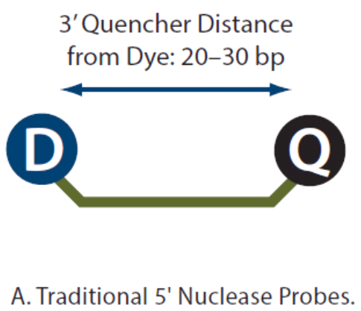
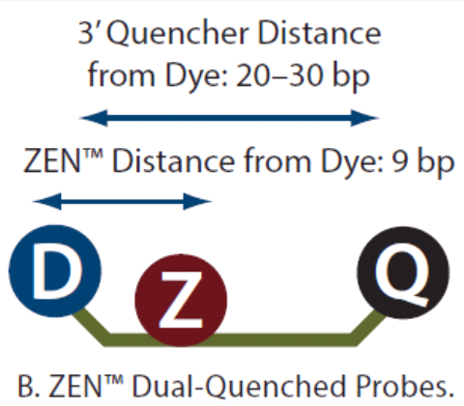
250 nmol PrimeTime | 5' MAX / ZEN/3' IAbFQ | ZEN double quencher
250 nmol PrimeTime | 5' ROX NHS / 3' BHQ-2
250 nmol PrimeTime | 5' ROX NHS / 3' IAbRQ
250 nmol PrimeTime | 5' TAMRA NHS / 3' BHQ-2
250 nmol PrimeTime | 5' TAMRA NHS / 3' IAbRQ
250 nmol PrimeTime | 5' TET / 3' BHQ-1
250 nmol PrimeTime | 5' TET / 3' BHQ-2
250 nmol PrimeTime | 5' TET / ZEN/3' IAbFQ | ZEN double quencher
250 nmol PrimeTime | 5' TEX 615 / 3' BHQ-2
250 nmol PrimeTime | 5' TEX 615 / 3' IAbRQ
250 nmol PrimeTime | 5' TxR-X NHS / 3' BHQ-2
250 nmol PrimeTime | 5' TxR-X NHS / 3' IAbRQ
250 nmol PrimeTime | 5' TYE 563 / 3' BHQ-2
250 nmol PrimeTime | 5' TYE 563 / 3' IAbRQ
250 nmol PrimeTime | 5' TYE 665 / 3' BHQ-2
250 nmol PrimeTime | 5' TYE 665 / 3' IAbRQ

DNA PrimeTime próby (1 µmol)
1 µmol PrimeTime | 5' 6-FAM / 3' BHQ-1
1 µmol PrimeTime | 5' 6-FAM / 3' BHQ-2
1 µmol PrimeTime | 5' 6-FAM / 3' TAMRA
1 µmol PrimeTime | 5' 6-FAM / 3' TAMRA NHS
1 µmol PrimeTime | 5' 6-FAM / ZEN/3' IAbFQ | ZEN double quencher
1 µmol PrimeTime | 5' Cy3 / 3' BHQ-2
1 µmol PrimeTime | 5' Cy3 / 3' IAbRQ
1 µmol PrimeTime | 5' Cy5 / 3' BHQ-2
1 µmol PrimeTime | 5' Cy5 / 3' IAbRQ
1 µmol PrimeTime | 5' HEX / 3' BHQ-1
1 µmol PrimeTime | 5' HEX / 3' BHQ-2
1 µmol PrimeTime | 5' HEX / ZEN/3' IAbFQ | ZEN double quencher
1 µmol PrimeTime | 5' JOE NHS / 3' BHQ-1
1 µmol PrimeTime | 5' JOE NHS / 3' BHQ-2
1 µmol PrimeTime | 5' JOE NHS / ZEN/3' IAbFQ | ZEN double quencher
1 µmol PrimeTime | 5' MAX / 3' BHQ-1
1 µmol PrimeTime | 5' MAX / 3' BHQ-2
1 µmol PrimeTime | 5' MAX / ZEN/3' IAbFQ | ZEN double quencher
1 µmol PrimeTime | 5' ROX NHS / 3' BHQ-2
1 µmol PrimeTime | 5' ROX NHS / 3' IAbRQ
1 µmol PrimeTime | 5' TAMRA NHS / 3' BHQ-2
1 µmol PrimeTime | 5' TET / 3' BHQ-1
1 µmol PrimeTime | 5' TET / 3' BHQ-2
1 µmol PrimeTime | 5' TET / ZEN/3' IAbFQ | ZEN double quencher
1 µmol PrimeTime | 5' TEX 615 / 3' BHQ-2
1 µmol PrimeTime | 5' TEX 615 / 3' IAbRQ
1 µmol PrimeTime | 5' TxR-X NHS / 3' BHQ-2
1 µmol PrimeTime | 5' TxR-X NHS / 3' IAbRQ
1 µmol PrimeTime | 5' TYE 563 / 3' BHQ-2
1 µmol PrimeTime | 5' TYE 563 / 3' IAbRQ
1 µmol PrimeTime | 5' TYE 665 / 3' BHQ-2
1 µmol PrimeTime | 5' TYE 665 / 3' IAbRQ
TIP: Syntéza jiných, než výše uvedených prób (tzn. "non-cat", nekatalogových) je možná na vyžádání.

